配置清单
序号 | 名称 | 参数 | 数量 | 单位 | 产品图片
1 | 沙发 （墙面3.5*1.7米） | 沙发3.2米四人位+踏，加厚真皮，18公分50D高回弹紫罗兰海绵+竹炭颗粒+2公分进口水洗乳胶 | 1 | 组 | 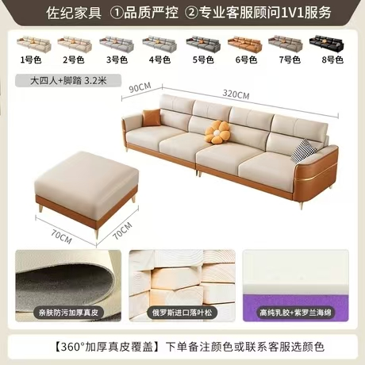
2 | 1.2米茶几 | 原木色，椭圆形茶几120*60*40cm | 1 | 个 | 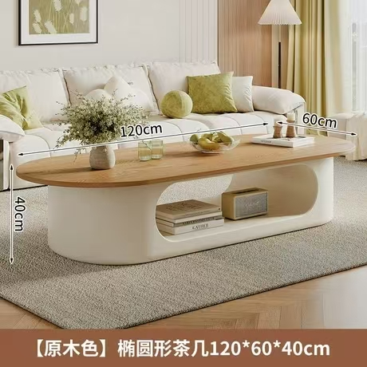
3 | 1.4米+1.2米书柜 （房间2.7*0.42米） | 原木白门款，140*30*86.5cm+120*30*121cm | 按图示1.4米矮柜+1.2米高柜组合1套 |  | 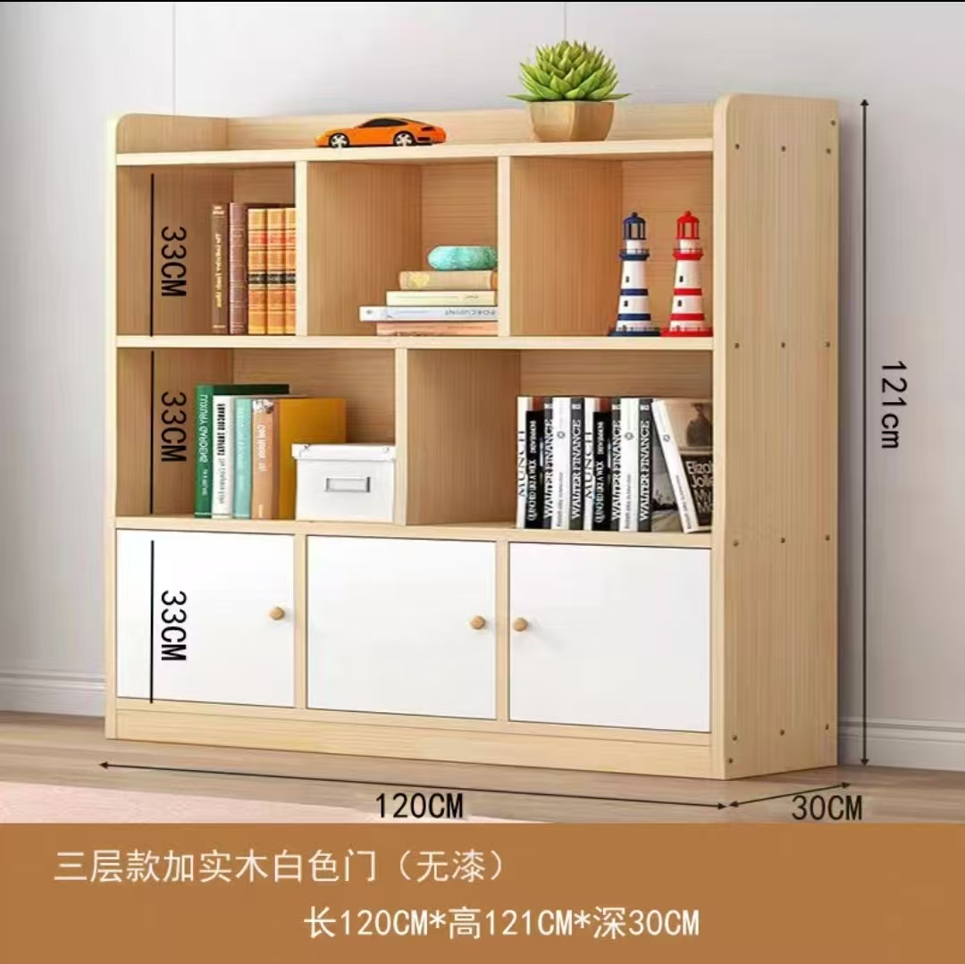 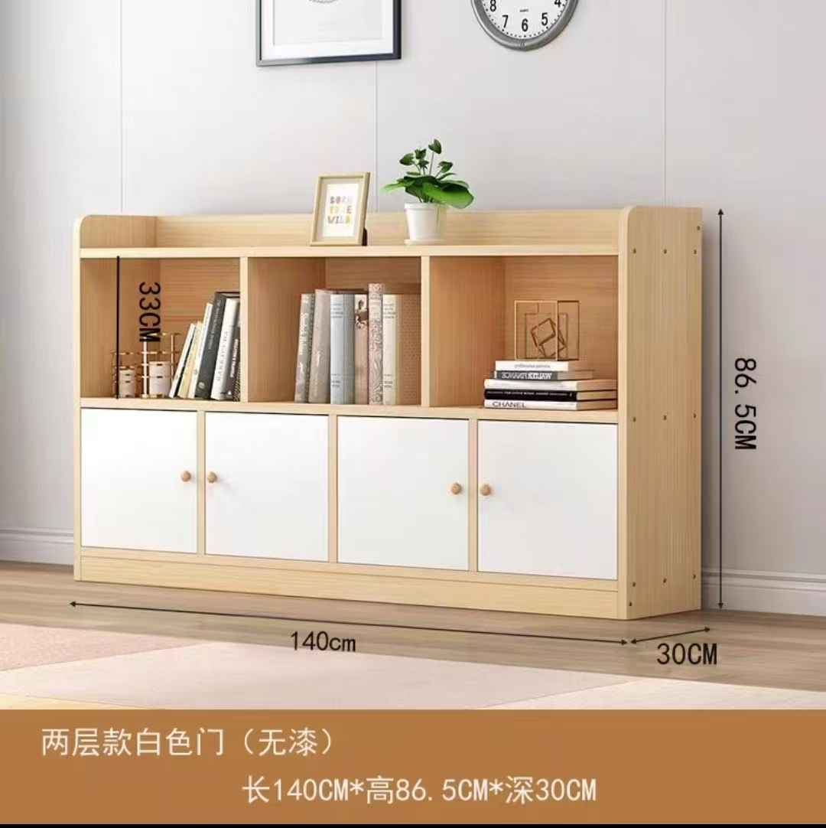
4 | 休闲茶几沙发 | 小户型休闲茶几沙发，一桌两椅为1套，共需3套。猫抓皮，实木框架，橙配米白沙发+米白配橙沙发+白Z茶几桌 | 3 | 套 | 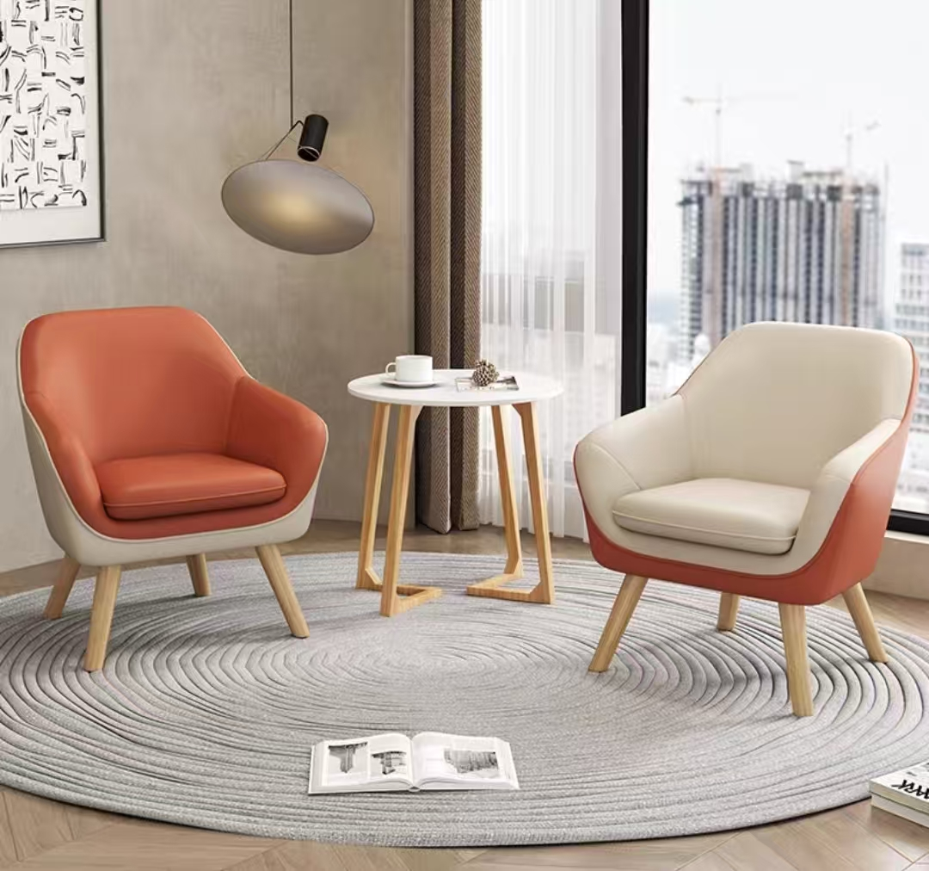
5 | 衣架 | 原木色，进口榉木，水滴形十挂枝,39*176cm | 2 | 个
6 | 书架 | 日式落地树形书架，6层 | 1 | 个 | 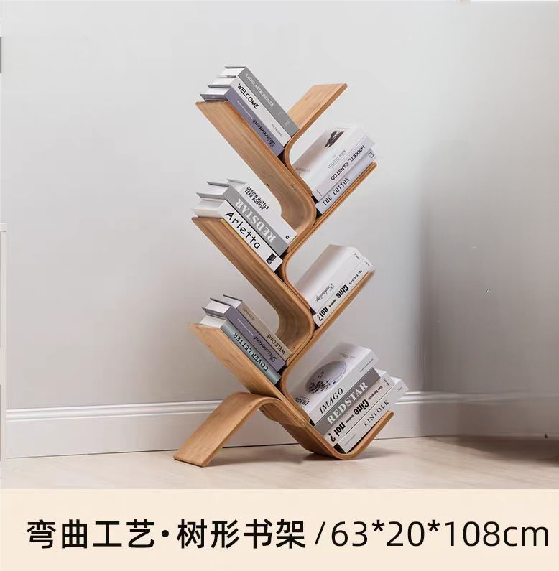
7 | 2米+1.8米书柜 （墙面4米） | 生态实木带白柜门，加厚层板，200*30*180cm+180*30*180cm | 按图示2米柜+1.8米柜组合1套 |  | 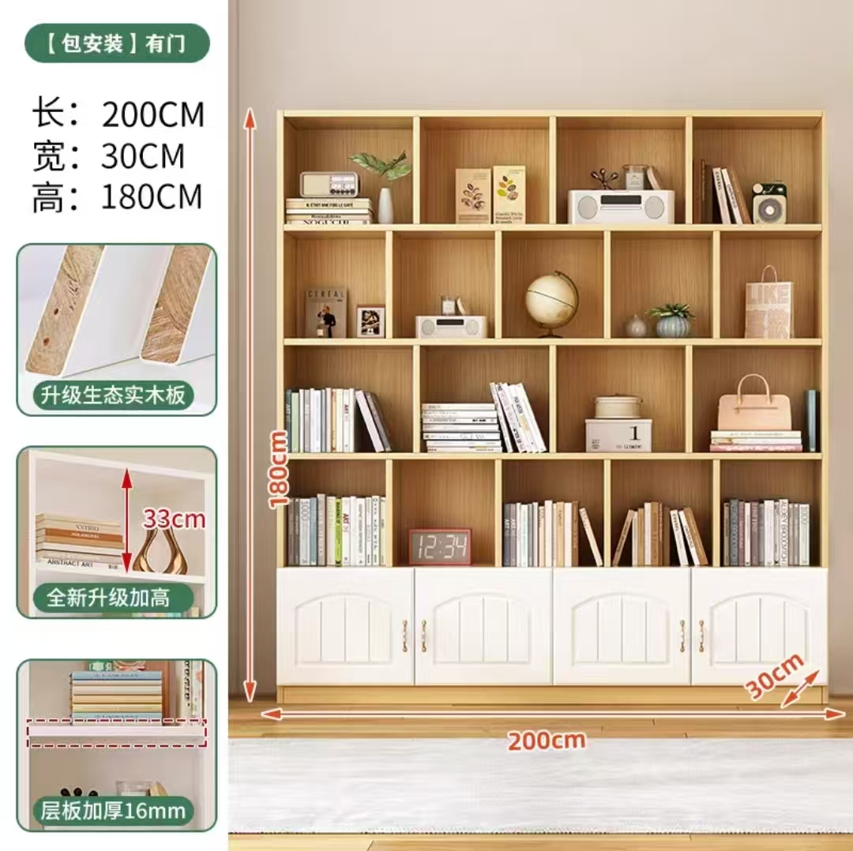 
8 | 沙盘沙具 | 1500件沙具全套，三组沙具实木柜，尺寸240*30*160cm；沙盘桌子尺寸72*57*67cm；专业沙10KG。 | 1 | 套 | 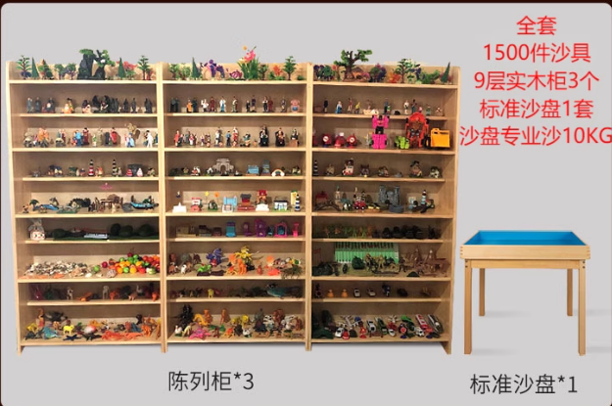
9 | 宣泄套装 | 宣泄室宣泄人偶套装，包含内容见图片。 | 1 | 套 | 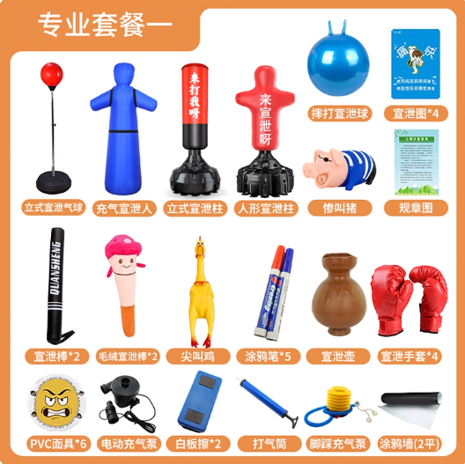
10 | 团体辅导桌椅 | 直径1.6米花瓣形桌，一桌六椅为1套，共需2套，单桌长边80cm高度75cm，配6张彩色靠背椅（注：不要凳子） | 2 | 套 | 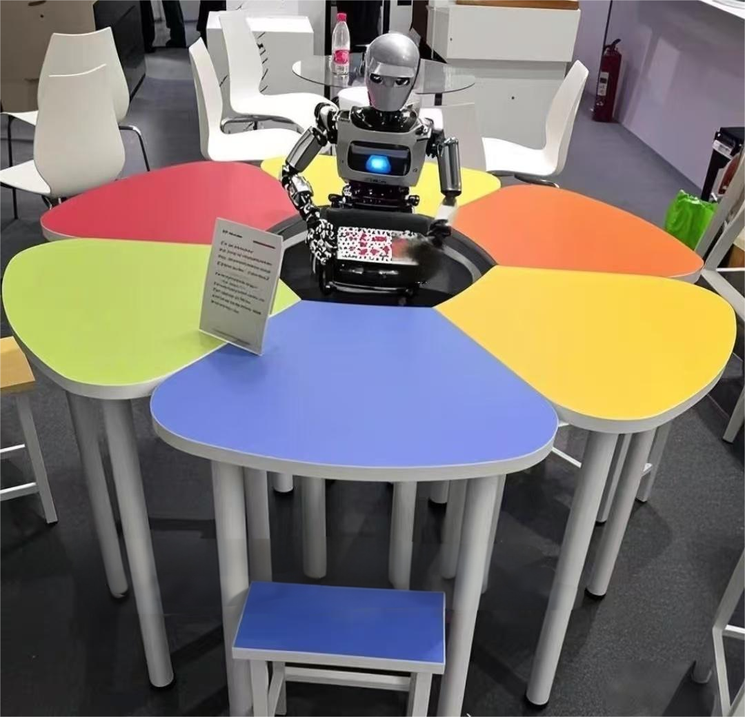
11 | 置物柜 | 实木环保板材，原木色+白色，尺寸40*40*180cm | 2 | 个 | 